1
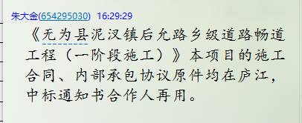
工程款支付证书
工程名称 |  | 无为县泥汊镇后允路乡级道路畅道工程（一阶段施工） |  |  |  |  |  |  |  |  | ERP编号 | 6694 | 档案编号 | CD2017-021 | CD2017-021 | 21 | 6694 | 无为县泥汊镇后允路乡级道路畅道工程（一阶段施工） | 2017.3.21 | 9948442.20 | 刘 剑 | 90日历天 | 无为县 泥汊镇 | 芜湖公司王冬汉13855369629 | 梅晓东13162219108 | 施工合同、内部承包协议原件 | 中标
合同金额 |  | 9,948,442.20 |  | 中标 日期 | 2017.3.21 |  | 已 供 工程资料 | 施工合同、内部承包协议原件均在庐江，中标通知书合作人在用。 |  |  |  | 庐江 | 责任 单位 | 芜湖 王冬汉13855369629
决算金额 |  |  |  | 竣工 日期 |  |  |  |  |  |  |  | 合肥 | 责任人 | 梅晓东13162219108
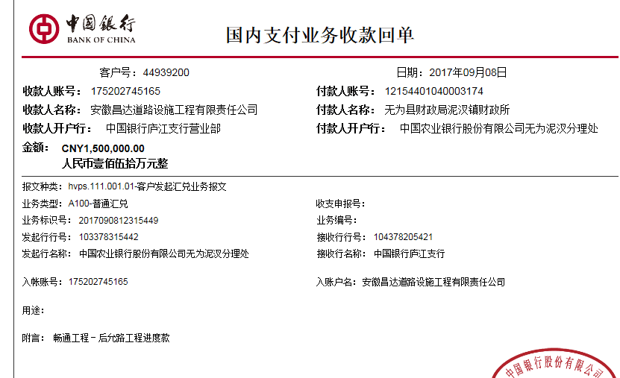
序号 | 工程款到账 |  |  | 开票情况 |  | 管理费 |  | 代缴税金 | 其他扣款 |  | 预留款 |  | 实际支付
 | 日期 | 账户 | 金额 | 日期 | 金额 | 比例 | 金额 | 金额 | 金额 | 备注 | 金额 | 备注 | 户名 | 金额
1 | 2017-09-08 | 中 | 1,500,000.00 | 2017-09-06 | 1,500,000.00 | 3% | 45,000.00 | 0.00 | 3,800.00 | 见下 | 400,000.00 | 少成本暂扣40万 | 梅晓东 | 961,200.00
 | 2017.4.20签合同朱大金出场费1000刘剑1000（张居田代含补充刘剑身份证） +2017.5.8项目部印章一枚300 +2017.8.16县检查刘剑出场费1000（张居田代） +2017.9.4办理外经证费用500 |  |  |  |  |  |  |  |  |  |  |  | 9.11材料 | 90,000.00

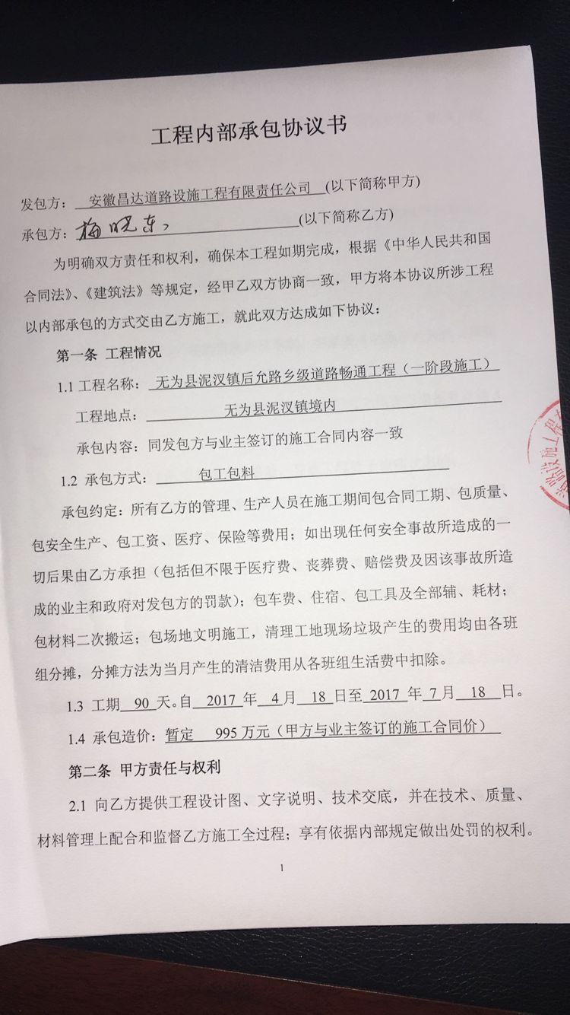

合计 |  | - | 1,500,000.00 | - | 1,500,000.00 | - | 45,000.00 | 0.00 | 3,800.00 | - | 400,000.00 | - | - | 1,051,200.00
本次结算 支付明细 |  | 应支付金额 |  | 1,051,200.00 |  |  |  | 实际支付金额 |  | 小写 | 961,200.00
 |  | 已支付金额 |  | 90,000.00 |  |  |  |  |  | 大写 | 玖拾陆万壹仟贰佰元整
申请部门 意见 |  |  |  |  |  |  |  | 项目管理 意见 |  | 何总、朱总已同意支付（附表背面截图）。
财务初审 意见 |  |  |  |  |  |  |  | 财务审核 意见
质安初审 意见 |  |  |  |  |  |  |  | 质安稽查 意见
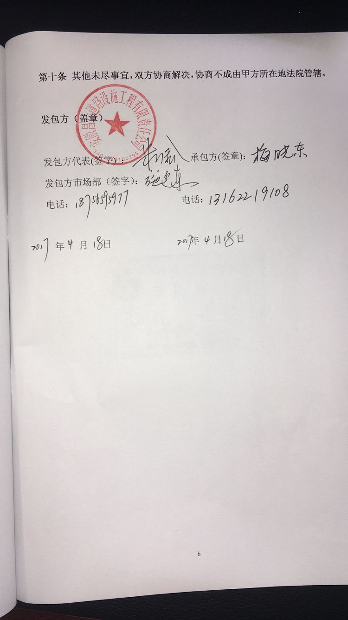
总经理审批 |  |  |  |  |  |  |  | 董事长审批

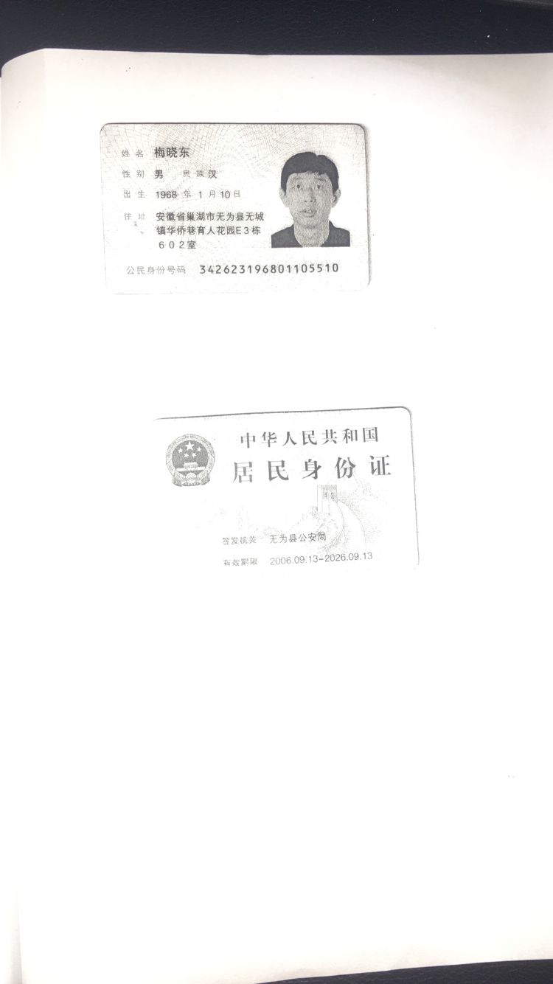

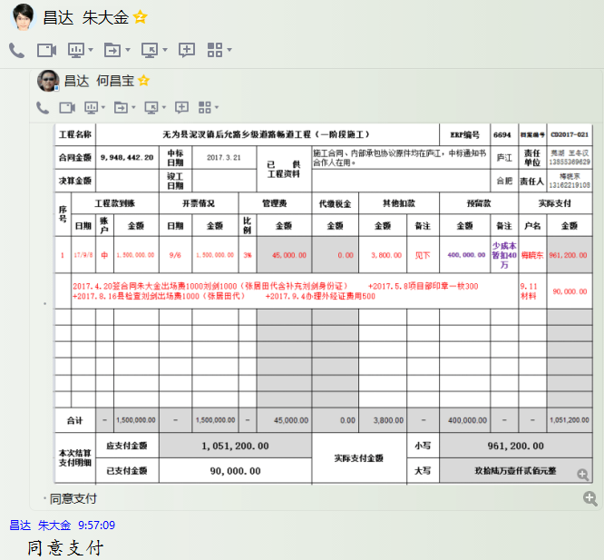

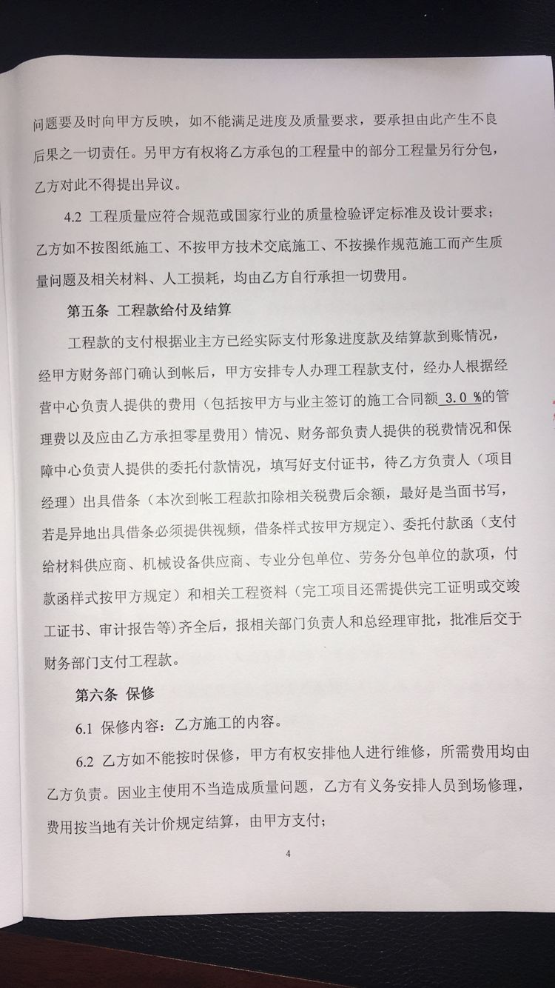

2
工程款支付证书
工程名称 |  | 无为县泥汊镇后允路乡级道路畅道工程（一阶段施工） |  |  |  |  |  |  |  |  | ERP编号 | 6694 | 档案编号 | CD2017-021 | CD2017-021 | 21 | 6694 | 无为县泥汊镇后允路乡级道路畅道工程（一阶段施工） | 2017.3.21 | 9948442.20 | 刘 剑 | 90日历天 | 无为县 泥汊镇 | 芜湖公司王冬汉13855369629 | 梅晓东13162219108 | 施工合同、内部承包协议原件 | 中标
合同金额 |  | 9,948,442.20 |  | 中标 日期 | 2017.3.21 |  | 已 供 工程资料 | 施工合同、内部承包协议原件均在庐江，中标通知书合作人在用。 |  |  |  | 庐江 | 责任 单位 | 芜湖 王冬汉13855369629
决算金额 |  |  |  | 竣工 日期 |  |  |  |  |  |  |  | 合肥 | 责任人 | 梅晓东13162219108
序号 | 工程款到账 |  |  | 开票情况 |  | 管理费 |  | 代缴税金 | 其他扣款 |  | 预留款 |  | 实际支付
 | 日期 | 账户 | 金额 | 日期 | 金额 | 比例 | 金额 | 金额 | 金额 | 备注 | 金额 | 备注 | 户名 | 金额
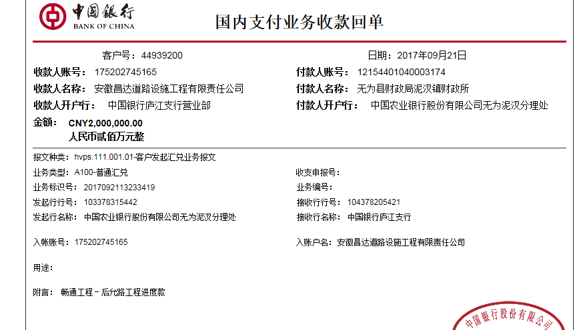
1 | 2017-09-08 | 中 | 1,500,000.00 | 2017-09-06 | 1,500,000.00 | 3% | 45,000.00 | 0.00 | 3,800.00 | 见下 | 400,000.00 | 少成本暂扣40万 | 梅晓东 | 961,200.00
 | 2017.4.20签合同朱大金出场费1000刘剑1000（张居田代含补充刘剑身份证） +2017.5.8项目部印章一枚300 +2017.8.16县检查刘剑出场费1000（张居田代） +2017.9.4办理外经证费用500 |  |  |  |  |  |  |  |  |  |  |  | 9.11材料 | 90,000.00
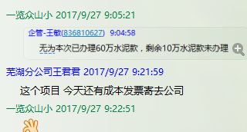
 | 此次
2 | 9、21 | 中 | 2,000,000.00 | 2017-09-20 | 2,000,000.00 | 3% | 60,000.00 | 192,344.27 | 1,000.00 | 见下 |  |  | 梅晓东 | 1,146,655.73
 | 2017.9.20质监站约谈刘剑出场费1000（张居田代） |  |  |  |  |  |  |  |  | 2017.9.20质监站约谈刘剑出场费1000（张居田代） |  |  | 9.27 | 600,000.00
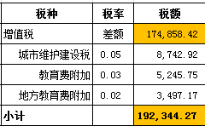

合计 |  | - | 3,500,000.00 | - | 3,500,000.00 | - | 105,000.00 | 192,344.27 | 4,800.00 | - | 400,000.00 | - | - | 2,797,855.73
本次结算 支付明细 |  | 应支付金额 |  | 1,746,655.73 |  |  |  | 实际支付金额 |  | 小写 | 1,146,655.73
 |  | 已支付金额 |  | 600,000.00 |  |  |  |  |  | 大写 | 壹佰壹拾肆万陆仟陆佰伍拾伍元柒角叁分
申请部门 意见 |  | 此次借条已提供。 |  |  |  |  |  | 项目管理 意见 |  | 何总、朱总已同意支付（附表背面截图）。
财务初审 意见 |  |  |  |  |  |  |  | 财务审核 意见
质安初审 意见 |  |  |  |  |  |  |  | 质安稽查 意见
总经理审批 |  |  |  |  |  |  |  | 董事长审批

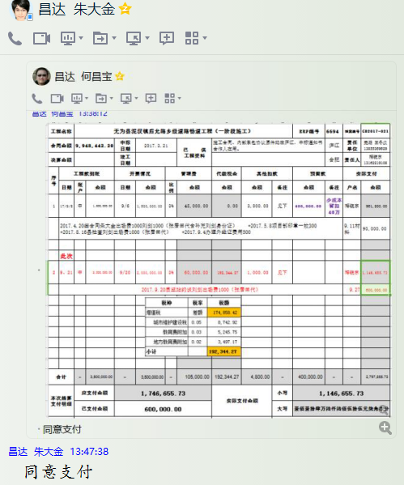

3
工程款支付证书
工程名称 |  | 无为县泥汊镇后允路乡级道路畅道工程（一阶段施工） |  |  |  |  |  |  |  |  | ERP编号 | 6694 | 档案编号 | CD2017-021 | CD2017-021 | 21 | 6694 | 无为县泥汊镇后允路乡级道路畅道工程（一阶段施工） | 2017.3.21 | 9948442.20 | 刘 剑 | 90日历天 | 无为县 泥汊镇 | 芜湖公司王冬汉13855369629 | 梅晓东13162219108 | 施工合同、内部承包协议原件 | 中标
合同金额 |  | 9,948,442.20 |  | 中标 日期 | 2017.3.21 |  | 已 供 工程资料 | 施工合同、内部承包协议原件均在庐江，中标通知书合作人在用。 |  |  |  | 庐江 | 责任 单位 | 芜湖 王冬汉13855369629
决算金额 |  |  |  | 竣工 日期 |  |  |  | 补充协议？（2017.11.6) |  |  |  | 合肥 | 责任人 | 梅晓东13162219108
序号 | 工程款到账 |  |  | 开票情况 |  | 管理费 |  | 代缴税金 | 其他扣款 |  | 预留款 |  | 实际支付
 | 日期 | 账户 | 金额 | 日期 | 金额 | 比例 | 金额 | 金额 | 金额 | 备注 | 金额 | 备注 | 户名 | 金额
1 | 2017-09-08 | 中 | 1,500,000.00 | 2017-09-06 | 1,500,000.00 | 3% | 45,000.00 | 0.00 | 3,800.00 | 见下 | 400,000.00 | 少成本暂扣40万 | 梅晓东 | 961,200.00
 | 2017.4.20签合同朱大金出场费1000刘剑1000（张居田代含补充刘剑身份证） +2017.5.8项目部印章一枚300 +2017.8.16县检查刘剑出场费1000（张居田代） +2017.9.4办理外经证费用500 |  |  |  |  |  |  |  |  |  |  |  | 9.11材料 | 90,000.00

 |  |  |  |  |  |  |  |  |  | 2017.9.20质监站约谈刘剑出场费1000（张居田代）
2 | 2017-09-21 | 中 | 2,000,000.00 | 2017-09-20 | 2,000,000.00 | 3% | 60,000.00 | 549,101.02 | 1,000.00 | 见下 | 440,000.00 | 企业所得税暂扣44万 | 梅晓东 | 4,095,498.98
 | 2017-09-28 | 中 | 4,000,000.00 | 2017-09-28 | 4,000,000.00 | 3% | 120,000.00 |  |  |  |  |  | 9.27、 | 600,000.00
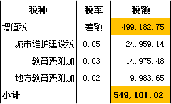
 |  |  |  |  |  |  |  |  |  |  |  |  | 待转材料 | 134,400.00

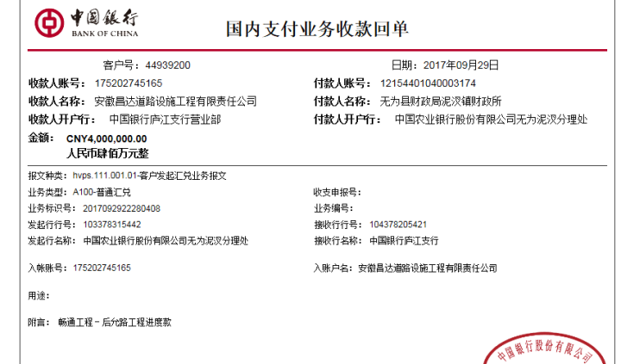

3 | 本次 申请退还前次暂扣的84万； 2017.10.11采购合同快递费20； |  |  |  |  |  |  |  | 20.00 |  | -840,000.00 | 退 | 梅晓东 | 30,511.40
 |  |  |  |  |  |  |  |  |  |  |  |  | 11.13材 | 809,468.60

合计 |  | - | 7,500,000.00 | - | 7,500,000.00 | - | 225,000.00 | 549,101.02 | 4,820.00 | - | 0.00 | - | - | 6,721,078.98
本次结算 支付明细 |  | 应支付金额 |  | 839,980.00 |  |  |  | 实际支付金额 |  | 小写 | 30,511.40
 |  | 已支付金额 |  | 809,468.60 |  |  |  |  |  | 大写 | 叁万零伍佰壹拾壹元肆角
申请部门 意见 |  | 本次无借条。 |  |  |  |  |  | 项目管理 意见 |  | 何总、朱总已同意支付（附表背面截图）。
财务初审 意见 |  |  |  |  |  |  |  | 财务审核 意见
质安初审 意见 |  |  |  |  |  |  |  | 质安稽查 意见
总经理审批 |  |  |  |  |  |  |  | 董事长审批

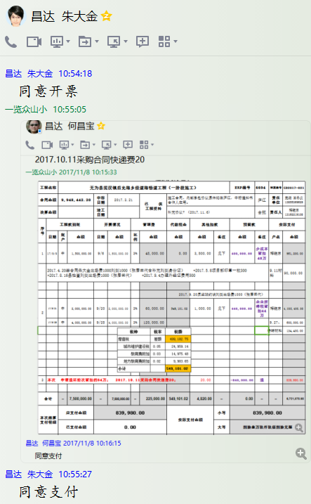

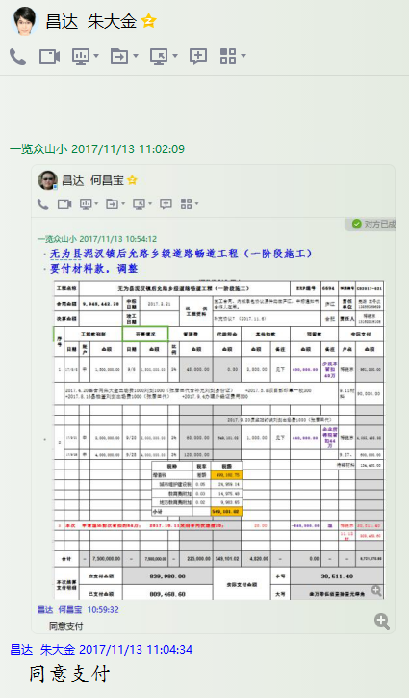

4
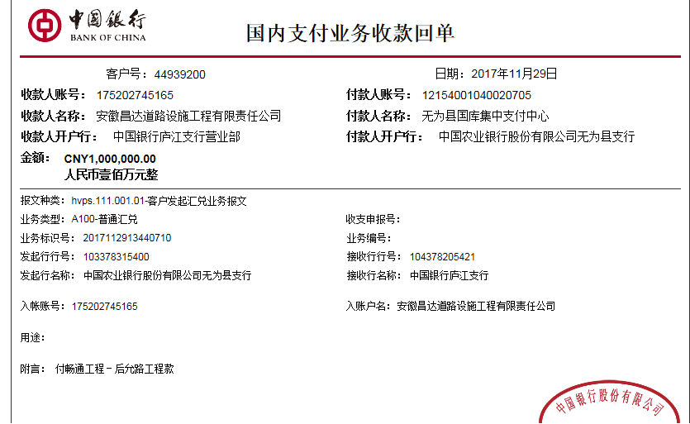
工程款支付证书
工程名称 |  | 无为县泥汊镇后允路乡级道路畅道工程（一阶段施工） |  |  |  |  |  |  |  |  | ERP编号 | 6694 | 档案编号 | CD2017-021 | CD2017-021 | 21 | 6694 | 无为县泥汊镇后允路乡级道路畅道工程（一阶段施工） | 2017.3.21 | 9948442.20 | 刘 剑 | 90日历天 | 无为县 泥汊镇 | 芜湖公司王冬汉13855369629 | 梅晓东13162219108 | 施工合同、内部承包协议原件 | 中标
合同金额 |  | 9,948,442.20 |  | 中标 日期 | 2017.3.21 |  | 已 供 工程资料 | 施工合同、内部承包协议原件均在庐江，中标通知书合作人在用。 |  |  |  | 庐江 | 责任 单位 | 芜湖 王冬汉13855369629
决算金额 |  |  |  | 竣工 日期 |  |  |  | 补充协议？（2017.11.6) |  |  |  | 合肥 | 责任人 | 梅晓东13162219108
序号 | 工程款到账 |  |  | 开票情况 |  | 管理费 |  | 代缴税金 | 其他扣款 |  | 预留款 |  | 实际支付
 | 日期 | 账户 | 金额 | 日期 | 金额 | 比例 | 金额 | 金额 | 金额 | 备注 | 金额 | 备注 | 户名 | 金额
1 | 2017-09-08 | 中 | 1,500,000.00 | 2017-09-06 | 1,500,000.00 | 3% | 45,000.00 | 0.00 | 3,800.00 | 见下 | 400,000.00 | 少成本暂扣40万 | 梅晓东 | 961,200.00
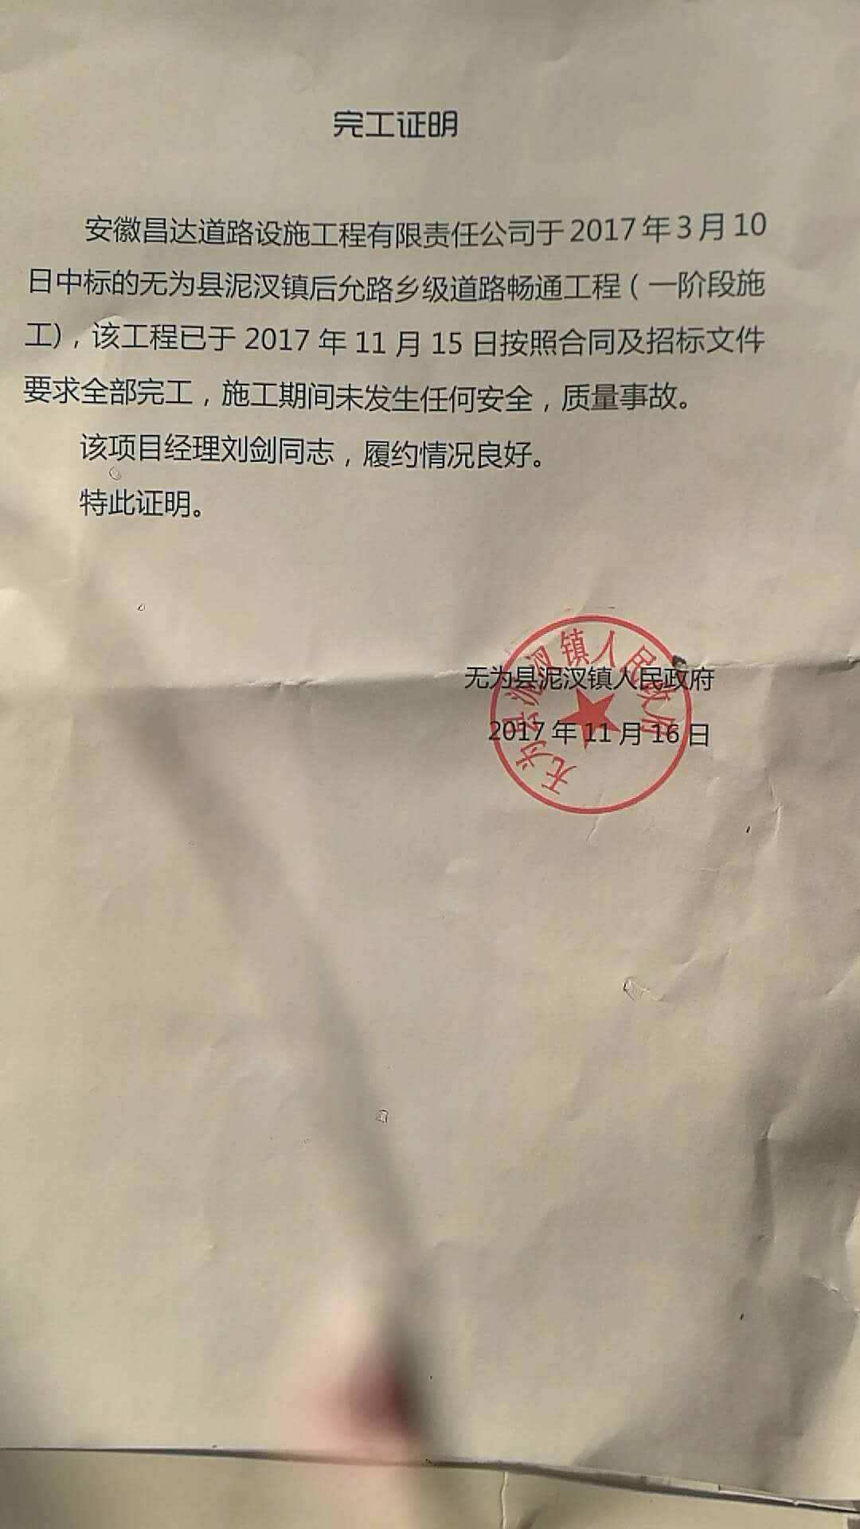
 | 2017.4.20签合同朱大金出场费1000刘剑1000（张居田代含补充刘剑身份证） +2017.5.8项目部印章一枚300 +2017.8.16县检查刘剑出场费1000（张居田代） +2017.9.4办理外经证费用500 |  |  |  |  |  |  |  |  |  |  |  | 9.11材料 | 90,000.00

 |  |  |  |  |  |  |  |  |  | 2017.9.20质监站约谈刘剑出场费1000（张居田代）
2 | 2017-09-21 | 中 | 2,000,000.00 | 2017-09-20 | 2,000,000.00 | 3% | 60,000.00 | 549,101.02 | 1,000.00 | 见下 | 440,000.00 | 企业所得税暂扣44万 | 梅晓东 | 4,095,498.98
 | 2017-09-28 | 中 | 4,000,000.00 | 2017-09-28 | 4,000,000.00 | 3% | 120,000.00 |  |  |  |  |  | 9.27、 | 600,000.00
 |  |  |  |  |  |  |  |  |  |  |  |  | 待转材料 | 134,400.00

3 | 本次 申请退还前次暂扣的84万； 2017.10.11采购合同快递费20； |  |  |  |  |  |  |  | 20.00 |  | -840,000.00 | 退 | 梅晓东 | 30,511.40
 |  |  |  |  |  |  |  |  |  |  |  |  | 11.13材 | 809,468.60
 | 本次
4 | 2017-11-29 | 中 | 1,000,000.00 |  |  | 3% | 30,000.00 | 0.00 | 0.00 |  |  |  | 11.30材料 无为县宏泰道路建 | 970,000.00

合计 |  | - | 8,500,000.00 | - | 7,500,000.00 | - | 255,000.00 | 549,101.02 | 4,820.00 | - | 0.00 | - | - | 7,691,078.98
本次结算 支付明细 |  | 应支付金额 |  | 970,000.00 |  |  |  | 实际支付金额 |  | 小写 | 970,000.00
 |  | 已支付金额 |  | 0.00 |  |  |  |  |  | 大写 | 玖拾柒万元整
申请部门 意见 |  | 本次无借条。 |  |  |  |  |  | 项目管理 意见 |  | 何总、朱总已同意支付（附表背面截图）。
财务初审 意见 |  |  |  |  |  |  |  | 财务审核 意见
质安初审 意见 |  |  |  |  |  |  |  | 质安稽查 意见
总经理审批 |  |  |  |  |  |  |  | 董事长审批

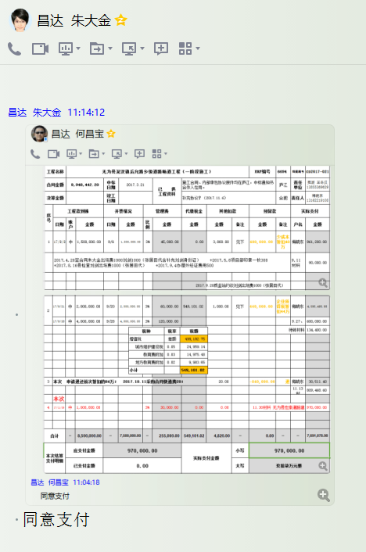

5
工程款支付证书
工程名称 |  | 无为县泥汊镇后允路乡级道路畅道工程（一阶段施工） |  |  |  |  |  |  |  |  | ERP编号 | 6694 | 档案编号 | CD2017-021 | CD2017-021 | 21 | 6694 | 无为县泥汊镇后允路乡级道路畅道工程（一阶段施工） | 2017.3.21 | 9948442.20 | 刘 剑 | 90日历天 | 无为县 泥汊镇 | 芜湖公司王冬汉13855369629 | 梅晓东13162219108 | 施工合同、内部承包协议原件 | 中标
合同金额 |  | 9,948,442.20 |  | 中标 日期 | 2017.3.21 |  | 已 供 工程资料 | 施工合同、内部承包协议原件均在庐江，中标通知书合作人在用。 |  |  |  | 庐江 | 责任 单位 | 芜湖 王冬汉13855369629
决算金额 |  |  |  | 竣工 日期 |  |  |  | 补充协议？（2017.11.6) |  |  |  | 合肥 | 责任人 | 梅晓东13162219108
序号 | 工程款到账 |  |  | 开票情况 |  | 管理费 |  | 代缴税金 | 其他扣款 |  | 预留款 |  | 实际支付
 | 日期 | 账户 | 金额 | 日期 | 金额 | 比例 | 金额 | 金额 | 金额 | 备注 | 金额 | 备注 | 户名 | 金额
1 | 2017-09-08 | 中 | 1,500,000.00 | 2017-09-06 | 1,500,000.00 | 3% | 45,000.00 | 0.00 | 3,800.00 | 见下 | 400,000.00 | 少成本暂扣40万 | 梅晓东 | 961,200.00
 | 2017.4.20签合同朱大金出场费1000刘剑1000（张居田代含补充刘剑身份证） +2017.5.8项目部印章一枚300 +2017.8.16县检查刘剑出场费1000（张居田代） +2017.9.4办理外经证费用500 |  |  |  |  |  |  |  |  |  |  |  | 9.11材料 | 90,000.00

 |  |  |  |  |  |  |  |  |  | 2017.9.20质监站约谈刘剑出场费1000（张居田代）
2 | 2017-09-21 | 中 | 2,000,000.00 | 2017-09-20 | 2,000,000.00 | 3% | 60,000.00 | 549,101.02 | 1,000.00 | 见下 | 440,000.00 | 企业所得税暂扣44万 | 梅晓东 | 4,095,498.98
 | 2017-09-28 | 中 | 4,000,000.00 | 2017-09-28 | 4,000,000.00 | 3% | 120,000.00 |  |  |  |  |  | 9.27、 | 600,000.00
 |  |  |  |  |  |  |  |  |  |  |  |  | 待转材料 | 134,400.00

3 | 本次 申请退还前次暂扣的84万； 2017.10.11采购合同快递费20； |  |  |  |  |  |  |  | 20.00 |  | -840,000.00 | 退 | 梅晓东 | 30,511.40
 |  |  |  |  |  |  |  |  |  |  |  |  | 11.13材 | 809,468.60

4 | 2017-11-29 | 中 | 1,000,000.00 |  |  | 3% | 30,000.00 | 0.00 | 0.00 |  |  |  | 11.30材料 无为县宏泰道路建 | 970,000.00

 | 本次
5 | 2018-02-13 | 中 | 200,000.00 |  |  | 3% | 6,000.00 | 0.00 | 0.00 |  |  |  | 材料 | 194,000.00

合计 |  | - | 8,700,000.00 | - | 7,500,000.00 | - | 261,000.00 | 549,101.02 | 4,820.00 | - | 0.00 | - | - | 7,885,078.98
本次结算 支付明细 |  | 应支付金额 |  | 194,000.00 |  |  |  | 实际支付金额 |  | 小写 | 0.00
 |  | 已支付金额 |  | 194,000.00 |  |  |  |  |  | 大写 | 零元整
申请部门 意见 |  |  |  |  |  |  |  | 项目管理 意见 |  | 何总、朱总已同意支付（附表背面截图）。
财务初审 意见 |  |  |  |  |  |  |  | 财务审核 意见
质安初审 意见 |  |  |  |  |  |  |  | 质安稽查 意见
总经理审批 |  |  |  |  |  |  |  | 董事长审批

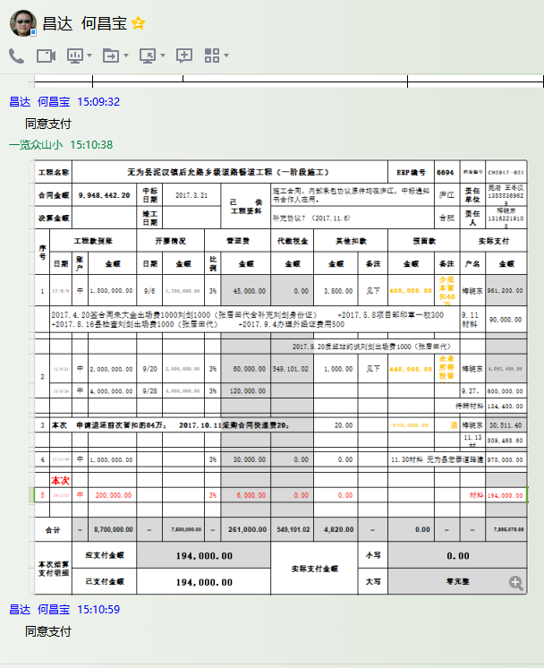

6
工程款支付证书
工程名称 |  | 无为县泥汊镇后允路乡级道路畅道工程（一阶段施工） |  |  |  |  |  |  |  |  | ERP编号 | 6694 | 档案编号 | CD2017-021 | CD2017-021 | 21 | 6694 | 无为县泥汊镇后允路乡级道路畅道工程（一阶段施工） | 2017.3.21 | 9948442.20 | 刘 剑 | 90日历天 | 无为县 泥汊镇 | 芜湖公司王冬汉13855369629 | 梅晓东13162219108 | 施工合同、内部承包协议原件 | 中标
合同金额 |  | 9,948,442.20 |  | 中标 日期 | 2017.3.21 |  | 已 供 工程资料 | 中标通知书、施工合同、交工证书及内部承包协议原件在庐江；审计还没有结束； |  |  |  | 庐江 | 责任 单位 | 芜湖 王冬汉13855369629
决算金额 |  |  |  | 竣工 日期 |  |  |  | 有项目部方章，原经营中心刻制的，暂未交 |  |  |  | 合肥 | 责任人 | 梅晓东13162219108
序号 | 工程款到账 |  |  | 开票情况 |  | 管理费 |  | 代缴税金 | 其他扣款 |  | 预留款 |  | 实际支付
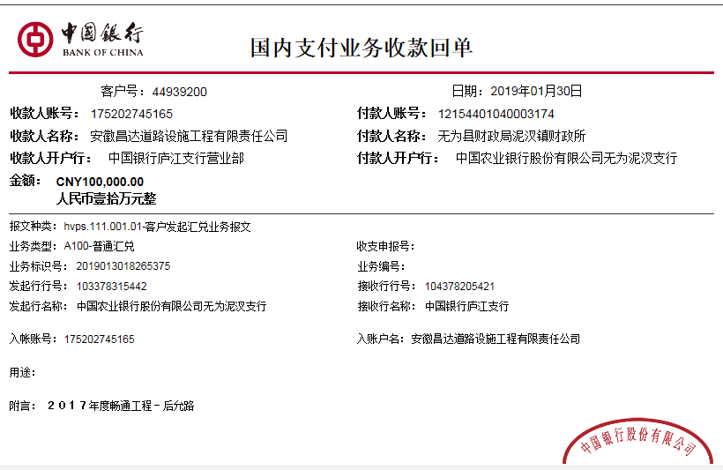
 | 日期 | 账户 | 金额 | 日期 | 金额 | 比例 | 金额 | 金额 | 金额 | 备注 | 金额 | 备注 | 户名 | 金额
1 | 2017-09-08 | 中 | 1,500,000.00 | 2017-09-06 | 1,500,000.00 | 3% | 45,000.00 | 0.00 | 3,800.00 | 见下 | 400,000.00 | 少成本暂扣40万 | 梅晓东 | 961,200.00
 | 2017.4.20签合同朱大金出场费1000刘剑1000（张居田代含补充刘剑身份证） +2017.5.8项目部印章一枚300 +2017.8.16县检查刘剑出场费1000（张居田代） +2017.9.4办理外经证费用500 |  |  |  |  |  |  |  |  |  |  |  | 9.11材料 | 90,000.00

 |  |  |  |  |  |  |  |  |  | 2017.9.20质监站约谈刘剑出场费1000（张居田代）
2 | 2017-09-21 | 中 | 2,000,000.00 | 2017-09-20 | 2,000,000.00 | 3% | 60,000.00 | 549,101.02 | 1,000.00 | 见下 | 440,000.00 | 企业所得税暂扣44万 | 梅晓东 | 4,095,498.98
 | 2017-09-28 | 中 | 4,000,000.00 | 2017-09-28 | 4,000,000.00 | 3% | 120,000.00 |  |  |  |  |  | 9.27、 | 600,000.00
 |  |  |  |  |  |  |  |  |  |  |  |  | 待转材料 | 134,400.00

3 | 本次 申请退还前次暂扣的84万； 2017.10.11采购合同快递费20； |  |  |  |  |  |  |  | 20.00 |  | -840,000.00 | 退 | 梅晓东 | 30,511.40
 |  |  |  |  |  |  |  |  |  |  |  |  | 11.13材 | 809,468.60

4 | 2017-11-29 | 中 | 1,000,000.00 | 2017-11-27 | 1,000,000.00 | 3% | 30,000.00 | 0.00 | 0.00 |  |  |  | 11.30材料 无为县宏泰道路建 | 970,000.00

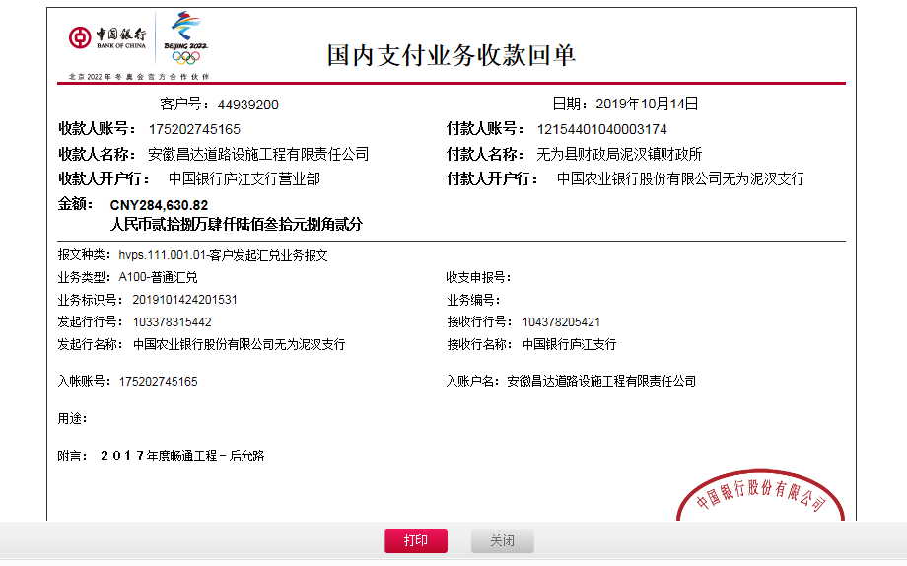
5 | 2018-02-13 | 中 | 200,000.00 | 2018-02-08 | 200,000.00 | 3% | 6,000.00 | 0.00 | 0.00 |  |  |  | 材料 | 194,000.00
 | 本次
6 | 2019-01-30 | 中 | 100,000.00 | 2019-01-04 | 100,000.00 | 3% | 3,000.00 | 0.00 | 500.00 |  | 2,000.00 | 1%预留损失准备金 | 材料 | 94,500.00
 |  |  |  |  |  |  |  |  |  | 2019.1.111办理涉税事项报告表费用500

 |  |  |  |  |  |  |  |  |  | 损失准备金累计：2000元
合计 |  | - | 8,800,000.00 | - | 8,800,000.00 | - | 264,000.00 | 549,101.02 | 5,320.00 | - | 2,000.00 | - | - | 7,979,578.98
本次结算 支付明细 |  | 应支付金额 |  | 94,500.00 |  |  |  | 实际支付金额 |  | 小写 | 0.00
 |  | 已支付金额 |  | 94,500.00 |  |  |  |  |  | 大写 | 零元整 |  |  |  | 2017-09-06 | 1000000.00
申请部门 意见 |  |  |  |  |  |  |  | 项目管理 意见 |  | 何总、朱总已同意支付（附表背面截图）。 |  |  |  |  | 2017-09-06 | 500000.00
财务初审 意见 |  |  |  |  |  |  |  | 财务审核 意见 |  |  |  |  |  |  | 2017-09-20 | 2000000.00
质安初审 意见 |  |  |  |  |  |  |  | 质安稽查 意见 |  |  |  |  |  |  | 2017-09-28 | 4000000.00
总经理审批 |  |  |  |  |  |  |  | 董事长审批 |  |  |  |  |  |  | 2017-11-27 | 1000000.00
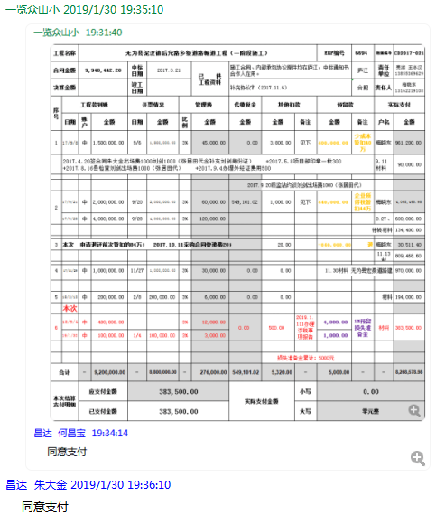
 |  |  |  |  |  |  |  |  |  |  |  |  |  |  | 2018-02-08 | 200,000.00

 |  |  |  |  |  |  |  |  |  |  |  |  |  |  |  | 8700000
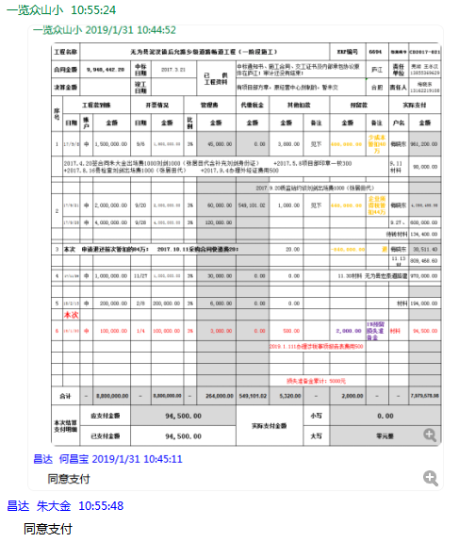

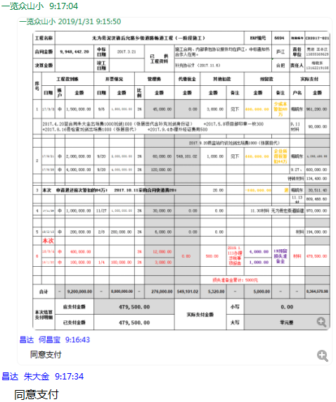

7-1
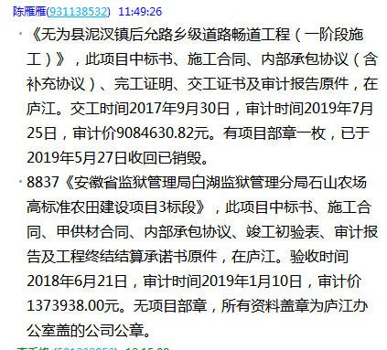
工程款支付证书
工程名称 |  | 无为县泥汊镇后允路乡级道路畅道工程（一阶段施工） |  |  |  |  |  |  |  |  | ERP编号 | 6694 | 档案编号 | CD2017-021 | CD2017-021 | 21 | 6694 | 无为县泥汊镇后允路乡级道路畅道工程（一阶段施工） | 2017.3.21 | 9948442.20 | 刘 剑 | 90日历天 | 无为县 泥汊镇 | 芜湖公司王冬汉13855369629 | 梅晓东13162219108 | 施工合同、内部承包协议原件 | 中标
合同金额 |  | 9,948,442.20 |  | 中标 日期 | 2017.3.21 |  | 已 供 工程资料 | 施工合同、内部承包协议（含补充协议）、完工证明、交工证书及审计报告原件，在庐江。 |  |  |  | 庐江 | 责任 单位 | 芜湖 王冬汉13855369629
决算金额 |  | 9,084,630.82 |  | 竣工 日期 | 2017.9.30 |  |  | 有项目部章一枚，已于2019年5月27日收回已销毁。,此项目外经证已经核销 |  |  |  | 合肥 | 责任人 | 梅晓东13162219108
序号 | 工程款到账 |  |  | 开票情况 |  | 管理费 |  | 代缴税金 | 其他扣款 |  | 预留款 |  | 实际支付
 | 日期 | 账户 | 金额 | 日期 | 金额 | 比例 | 金额 | 金额 | 金额 | 备注 | 金额 | 备注 | 户名 | 金额
1 | 2017-09-08 | 中 | 1,500,000.00 | 2017-09-06 | 1,500,000.00 | 3% | 45,000.00 | 0.00 | 3,800.00 | 见下 | 400,000.00 | 少成本暂扣40万 | 梅晓东 | 961,200.00
 | 2017.4.20签合同朱大金出场费1000刘剑1000（张居田代含补充刘剑身份证） +2017.5.8项目部印章一枚300 +2017.8.16县检查刘剑出场费1000（张居田代） +2017.9.4办理外经证费用500 |  |  |  |  |  |  |  |  |  |  |  | 9.11材料 | 90,000.00

 |  |  |  |  |  |  |  |  |  | 2017.9.20质监站约谈刘剑出场费1000（张居田代）
2 | 2017-09-21 | 中 | 2,000,000.00 | 2017-09-20 | 2,000,000.00 | 3% | 60,000.00 | 549,101.02 | 1,000.00 | 见下 | 440,000.00 | 企业所得税暂扣44万 | 梅晓东 | 4,095,498.98
 | 2017-09-28 | 中 | 4,000,000.00 | 2017-09-28 | 4,000,000.00 | 3% | 120,000.00 |  |  |  |  |  | 9.27、 | 600,000.00
 |  |  |  |  |  |  |  |  |  |  |  |  | 待转材料 | 134,400.00

3 | 本次 申请退还前次暂扣的84万； 2017.10.11采购合同快递费20； |  |  |  |  |  |  |  | 20.00 |  | -840,000.00 | 退 | 梅晓东 | 30,511.40
 |  |  |  |  |  |  |  |  |  |  |  |  | 11.13材 | 809,468.60

4 | 2017-11-29 | 中 | 1,000,000.00 | 2017-11-27 | 1,000,000.00 | 3% | 30,000.00 | 0.00 | 0.00 |  |  |  | 11.30材料 无为县宏泰道路建 | 970,000.00

5 | 2018-02-13 | 中 | 200,000.00 | 2018-02-08 | 200,000.00 | 3% | 6,000.00 | 0.00 | 0.00 |  |  |  | 材料 | 194,000.00

6 | 2019-01-30 | 中 | 100,000.00 | 2019-01-29 | 100,000.00 | 3% | 3,000.00 | 0.00 | 500.00 |  | 2,000.00 | 1%预留损失准备金 | 材料 | 94,500.00
 |  |  |  |  |  |  |  |  |  | 2019.1.11办理涉税事项报告表费用500
 | 本次
7 | 2019-10-14 | 中 | 284,630.82 | 2019-08-30 | 284,630.82 | 3% | 8,538.93 | 0.00 | 0.00 |  | 2,847.00 | 1%预留损失准备金 | 材料 | 273,244.89

 |  |  |  |  |  |  |  |  |  | 损失准备金累计：4847元
合计 |  | - | 9,084,630.82 | - | 9,084,630.82 | - | 272,538.93 | 549,101.02 | 5,320.00 | - | 4,847.00 | - | - | 8,252,823.87
本次结算 支付明细 |  | 应支付金额 |  | 273,244.89 |  |  |  | 实际支付金额 |  | 小写 | 0.00
 |  | 已支付金额 |  | 0.00 |  |  |  |  |  | 大写 | 零元整 |  |  |  | 2017-09-06 | 1000000.00
 |  |  |  |  |  |  |  |  |  |  |  |  |  |  | 2018-02-08 | 200,000.00

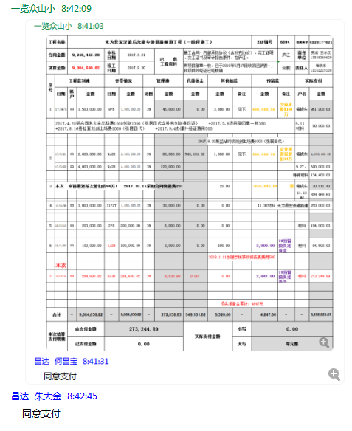
 |  |  |  |  |  |  |  |  |  |  |  |  |  |  |  | 8700000

